Orbit 1
 | Ion | Sa | a | e | i | omega | Omega | Theta
Orbit1 | 39.8056 | 0.7778 | 2.84E+04 | 0.6 | 75 | -90 | 0 | 0

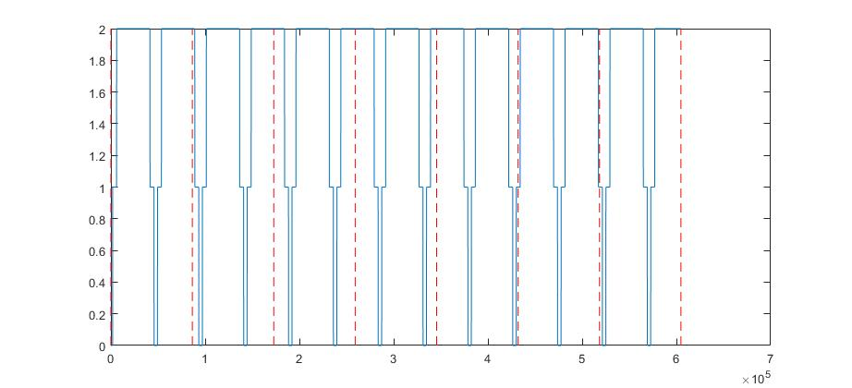
Ground Contacts

